Profile do Z5
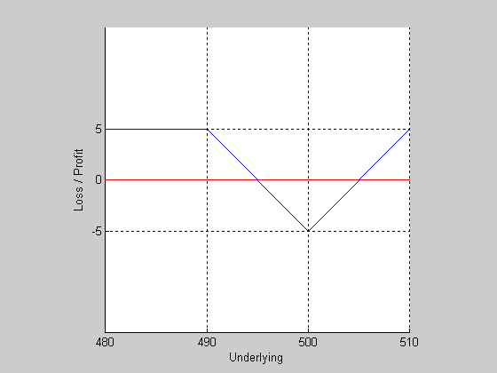
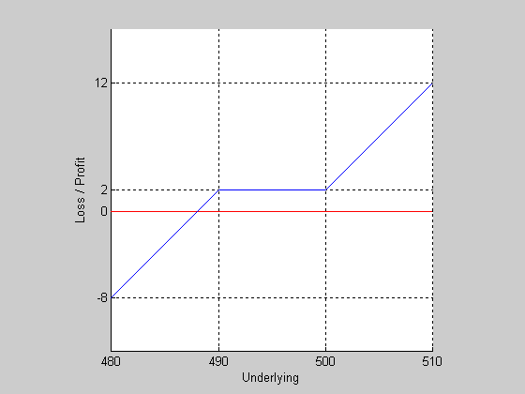
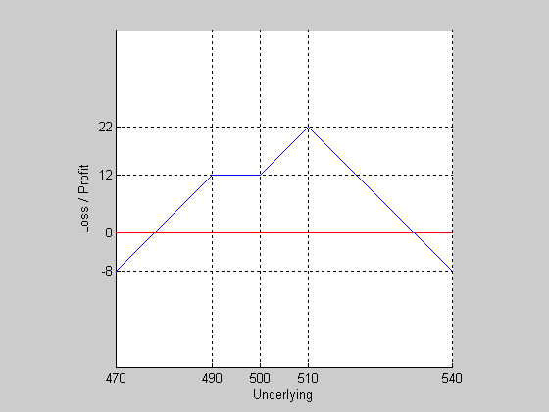

2LC500 | SP490 | SP490
SC490 | LC500 | LC500
 |  | 2SC510

zad3
Rozważ opcje europejskie na indeks DAX znajdujące się w obrocie na giełdzie Eurex. Ostatnia wartość indeksu wynosi 2510.5. Pozostało 10 dni do terminu wygaśnięcia opcji. Stopa procentowa r=3.7%, stopa dywidendy d=1.4%. a) Korzystając z parytetu kupna-sprzedaży (przyjmij exp(-rt) = exp(-dt) = 1), znajdź źle wycenioną parę opcji b) Wykorzystaj źle wycenioną parę opcji z poprzedniego zadania budując pozycję bez ryzyka, tzn. taką która niezależnie od przyszłej wartości indeksu będzie przynosiła taki sam zysk (kup/sprzedaj opcję kupna, kup/sprzedaj opcję sprzedaży i kup/sprzedaj "indeks") Wskazówka: "indeksem" może być inna para dobrze wycenionych opcji.

C-P=Se^(-dT)-Ke^(-rT)

a)
Cena wykonania | 2425 | 2450 | 2475 | 2500 | 2525 | 2550 | 2575
Opcja kupna | 87.5 | 65.5 | 45.5 | 29 | 17 | 10 | 7
Opcja sprzedaży | 2 | 5 | 10 | 18.5 | 32.5 | 49.5 | 71.5
 | 2510.5 | 2510.5 | 2510.5 | 2510.5 | 2509.5 | 2510.5 | 2510.5
b)
S | Short CALL 2525 | Long CALL 2525 | suma
2465 | 17 | -17 | 0
2466 | 17 | -17 | 0
2467 | 17 | -17 | 0
2468 | 17 | -17 | 0
2469 | 17 | -17 | 0
2470 | 17 | -17 | 0
2471 | 17 | -17 | 0
2472 | 17 | -17 | 0
2473 | 17 | -17 | 0
2474 | 17 | -17 | 0
2475 | 17 | -17 | 0
2476 | 17 | -17 | 0
2477 | 17 | -17 | 0
2478 | 17 | -17 | 0
2479 | 17 | -17 | 0
2480 | 17 | -17 | 0
2481 | 17 | -17 | 0
2482 | 17 | -17 | 0
2483 | 17 | -17 | 0
2484 | 17 | -17 | 0
2485 | 17 | -17 | 0
2486 | 17 | -17 | 0
2487 | 17 | -17 | 0
2488 | 17 | -17 | 0
2489 | 17 | -17 | 0
2490 | 17 | -17 | 0
2491 | 17 | -17 | 0
2492 | 17 | -17 | 0
2493 | 17 | -17 | 0
2494 | 17 | -17 | 0
2495 | 17 | -17 | 0
2496 | 17 | -17 | 0
2497 | 17 | -17 | 0
2498 | 17 | -17 | 0
2499 | 17 | -17 | 0
2500 | 17 | -17 | 0
2501 | 17 | -17 | 0
2502 | 17 | -17 | 0
2503 | 17 | -17 | 0
2504 | 17 | -17 | 0
2505 | 17 | -17 | 0
2506 | 17 | -17 | 0
2507 | 17 | -17 | 0
2508 | 17 | -17 | 0
2509 | 17 | -17 | 0
2510 | 17 | -17 | 0
2511 | 17 | -17 | 0
2512 | 17 | -17 | 0
2513 | 17 | -17 | 0
2514 | 17 | -17 | 0
2515 | 17 | -17 | 0
2516 | 17 | -17 | 0
2517 | 17 | -17 | 0
2518 | 17 | -17 | 0
2519 | 17 | -17 | 0
2520 | 17 | -17 | 0
2521 | 17 | -17 | 0
2522 | 17 | -17 | 0
2523 | 17 | -17 | 0
2524 | 17 | -17 | 0
2525 | 17 | -17 | 0
2526 | 16 | -16 | 0
2527 | 15 | -15 | 0
2528 | 14 | -14 | 0
2529 | 13 | -13 | 0
2530 | 12 | -12 | 0
2531 | 11 | -11 | 0
2532 | 10 | -10 | 0
2533 | 9 | -9 | 0
2534 | 8 | -8 | 0
2535 | 7 | -7 | 0
2536 | 6 | -6 | 0
2537 | 5 | -5 | 0
2538 | 4 | -4 | 0
2539 | 3 | -3 | 0
2540 | 2 | -2 | 0
2541 | 1 | -1 | 0
2542 | 0 | 0 | 0
2543 | -1 | 1 | 0
2544 | -2 | 2 | 0
2545 | -3 | 3 | 0
2546 | -4 | 4 | 0
2547 | -5 | 5 | 0
2548 | -6 | 6 | 0
2549 | -7 | 7 | 0
2550 | -8 | 8 | 0
2551 | -9 | 9 | 0
2552 | -10 | 10 | 0
2553 | -11 | 11 | 0
2554 | -12 | 12 | 0
2555 | -13 | 13 | 0
2556 | -14 | 14 | 0
2557 | -15 | 15 | 0
2558 | -16 | 16 | 0
2559 | -17 | 17 | 0
2560 | -18 | 18 | 0
2561 | -19 | 19 | 0
2562 | -20 | 20 | 0
2563 | -21 | 21 | 0
2564 | -22 | 22 | 0
2565 | -23 | 23 | 0
2566 | -24 | 24 | 0
2567 | -25 | 25 | 0
2568 | -26 | 26 | 0
2569 | -27 | 27 | 0
2570 | -28 | 28 | 0
2571 | -29 | 29 | 0
2572 | -30 | 30 | 0
2573 | -31 | 31 | 0
2574 | -32 | 32 | 0
2575 | -33 | 33 | 0
2576 | -34 | 34 | 0
2577 | -35 | 35 | 0
2578 | -36 | 36 | 0
2579 | -37 | 37 | 0
2580 | -38 | 38 | 0
2581 | -39 | 39 | 0
2582 | -40 | 40 | 0
2583 | -41 | 41 | 0
2584 | -42 | 42 | 0
2585 | -43 | 43 | 0
2586 | -44 | 44 | 0
2587 | -45 | 45 | 0
2588 | -46 | 46 | 0
2589 | -47 | 47 | 0
2590 | -48 | 48 | 0
2591 | -49 | 49 | 0
2592 | -50 | 50 | 0
2593 | -51 | 51 | 0
2594 | -52 | 52 | 0
2595 | -53 | 53 | 0
2596 | -54 | 54 | 0
2597 | -55 | 55 | 0
2598 | -56 | 56 | 0
2599 | -57 | 57 | 0
2600 | -58 | 58 | 0

zad4a)
Rozważ te same opcje co w zadaniu 3. Narysuj profile wypłaty następujących portfeli opcyjnych: a) krótki Call 2475, 2 długie opcje Call 2500, krótki Call 2550 b) długi Put 2475, krótkie Call i Put 2500, długi Call 2550 c) długi Call 2450, krótki Call 2500 d) krótki Put 2450, długi Put 2500 e) krótki Put 2450, krótki Call 2500 f) 2 krótkie opcje Call 2475, krótki Put 2475

Cena wykonania | 2425 | 2450 | 2475 | 2500 | 2525 | 2550 | 2575
Opcja kupna | 87.5 | 65.5 | 45.5 | 29 | 17 | 10 | 7
Opcja sprzedaży | 2 | 5 | 10 | 18.5 | 32.5 | 49.5 | 71.5

a) | SCALL2475 | 2 LCALL2500 | SCALL 2550 | suma
2400 | 45.5 | -58 | 10 | -2.5
2402 | 45.5 | -58 | 10 | -2.5
2404 | 45.5 | -58 | 10 | -2.5
2406 | 45.5 | -58 | 10 | -2.5
2408 | 45.5 | -58 | 10 | -2.5
2410 | 45.5 | -58 | 10 | -2.5
2412 | 45.5 | -58 | 10 | -2.5
2414 | 45.5 | -58 | 10 | -2.5
2416 | 45.5 | -58 | 10 | -2.5
2418 | 45.5 | -58 | 10 | -2.5
2420 | 45.5 | -58 | 10 | -2.5
2422 | 45.5 | -58 | 10 | -2.5
2424 | 45.5 | -58 | 10 | -2.5
2426 | 45.5 | -58 | 10 | -2.5
2428 | 45.5 | -58 | 10 | -2.5
2430 | 45.5 | -58 | 10 | -2.5
2432 | 45.5 | -58 | 10 | -2.5
2434 | 45.5 | -58 | 10 | -2.5
2436 | 45.5 | -58 | 10 | -2.5
2438 | 45.5 | -58 | 10 | -2.5
2440 | 45.5 | -58 | 10 | -2.5
2442 | 45.5 | -58 | 10 | -2.5
2444 | 45.5 | -58 | 10 | -2.5
2446 | 45.5 | -58 | 10 | -2.5
2448 | 45.5 | -58 | 10 | -2.5
2450 | 45.5 | -58 | 10 | -2.5
2452 | 45.5 | -58 | 10 | -2.5
2454 | 45.5 | -58 | 10 | -2.5
2456 | 45.5 | -58 | 10 | -2.5
2458 | 45.5 | -58 | 10 | -2.5
2460 | 45.5 | -58 | 10 | -2.5
2462 | 45.5 | -58 | 10 | -2.5
2464 | 45.5 | -58 | 10 | -2.5
2466 | 45.5 | -58 | 10 | -2.5
2468 | 45.5 | -58 | 10 | -2.5
2470 | 45.5 | -58 | 10 | -2.5
2472 | 45.5 | -58 | 10 | -2.5
2474 | 45.5 | -58 | 10 | -2.5
2476 | 44.5 | -58 | 10 | -3.5
2478 | 42.5 | -58 | 10 | -5.5
2480 | 40.5 | -58 | 10 | -7.5
2482 | 38.5 | -58 | 10 | -9.5
2484 | 36.5 | -58 | 10 | -11.5
2486 | 34.5 | -58 | 10 | -13.5
2488 | 32.5 | -58 | 10 | -15.5
2490 | 30.5 | -58 | 10 | -17.5
2492 | 28.5 | -58 | 10 | -19.5
2494 | 26.5 | -58 | 10 | -21.5
2496 | 24.5 | -58 | 10 | -23.5
2498 | 22.5 | -58 | 10 | -25.5
2500 | 20.5 | -58 | 10 | -27.5
2502 | 18.5 | -54 | 10 | -25.5
2504 | 16.5 | -50 | 10 | -23.5
2506 | 14.5 | -46 | 10 | -21.5
2508 | 12.5 | -42 | 10 | -19.5
2510 | 10.5 | -38 | 10 | -17.5
2512 | 8.5 | -34 | 10 | -15.5
2514 | 6.5 | -30 | 10 | -13.5
2516 | 4.5 | -26 | 10 | -11.5
2518 | 2.5 | -22 | 10 | -9.5
2520 | 0.5 | -18 | 10 | -7.5
2522 | -1.5 | -14 | 10 | -5.5
2524 | -3.5 | -10 | 10 | -3.5
2526 | -5.5 | -6 | 10 | -1.5
2528 | -7.5 | -2 | 10 | 0.5
2530 | -9.5 | 2 | 10 | 2.5
2532 | -11.5 | 6 | 10 | 4.5
2534 | -13.5 | 10 | 10 | 6.5
2536 | -15.5 | 14 | 10 | 8.5
2538 | -17.5 | 18 | 10 | 10.5
2540 | -19.5 | 22 | 10 | 12.5
2542 | -21.5 | 26 | 10 | 14.5
2544 | -23.5 | 30 | 10 | 16.5
2546 | -25.5 | 34 | 10 | 18.5
2548 | -27.5 | 38 | 10 | 20.5
2550 | -29.5 | 42 | 10 | 22.5
2552 | -31.5 | 46 | 8 | 22.5
2554 | -33.5 | 50 | 6 | 22.5
2556 | -35.5 | 54 | 4 | 22.5
2558 | -37.5 | 58 | 2 | 22.5
2560 | -39.5 | 62 | 0 | 22.5
2562 | -41.5 | 66 | -2 | 22.5
2564 | -43.5 | 70 | -4 | 22.5
2566 | -45.5 | 74 | -6 | 22.5
2568 | -47.5 | 78 | -8 | 22.5
2570 | -49.5 | 82 | -10 | 22.5
2572 | -51.5 | 86 | -12 | 22.5
2574 | -53.5 | 90 | -14 | 22.5
2576 | -55.5 | 94 | -16 | 22.5
2578 | -57.5 | 98 | -18 | 22.5
2580 | -59.5 | 102 | -20 | 22.5
2582 | -61.5 | 106 | -22 | 22.5
2584 | -63.5 | 110 | -24 | 22.5
2586 | -65.5 | 114 | -26 | 22.5
2588 | -67.5 | 118 | -28 | 22.5
2590 | -69.5 | 122 | -30 | 22.5
2592 | -71.5 | 126 | -32 | 22.5
2594 | -73.5 | 130 | -34 | 22.5
2596 | -75.5 | 134 | -36 | 22.5
2598 | -77.5 | 138 | -38 | 22.5
2600 | -79.5 | 142 | -40 | 22.5

